蓝牙
CSR | CSR86xx系列 | CSR8670、CSR8675是蓝牙5.0版本。 | 这些蓝牙芯片里面，有一个趋势可以看到，芯片除了可以运行蓝牙5以外，还可以支持Zigbee和Thread等多种2.4G协议，TI和Siliconlab甚至把小无线和2.4G组合为一个SoC。(市面上已经有多家公司把小无线和蓝牙合在一个芯片里面的方案，但本质是拿小无线，蓝牙，MCU封装起来的芯片)。 台湾和国内大陆一些中低端蓝牙芯片原厂以及新兴公司也在积极布局，如台湾创杰(ISSC)（被微芯收购）、珠海炬力、北京昆天科（Quintic）、上海锐迪科RDA、广州安凯微电子、北京中星微、台湾联发科MTK、台湾络达、上海山景、珠海杰理、上海博通、上海巨微、上海泰凌微。低端产品可以考虑，在蓝牙5的应用上需慎重。 ———————————————— 版权声明：本文为CSDN博主「BLECODER」的原创文章，遵循CC 4.0 BY-SA版权协议，转载请附上原文出处链接及本声明。 原文链接：https://blog.csdn.net/weixin_42583147/article/details/81737793
 | QCC3026 | QCCC3026是一款基于超低功耗架构的入门级闪存可编程蓝牙音频soC，蓝牙5.0，专为紧凑型功能优化的QualcommTrueWireless"w耳塞而设计。 QCC3026旨在为我们的客户提供有助于缩短开发时间并具有成本效益的解决方案。
 | CC1352P | 蓝牙5.0版本。具有集成式功率放大器的simpleLink多频带无线MCU。包括zigbee和Thread.
 | CC1352R | 蓝牙5.0版本。多频带无线MCU。包括Zigbee和Thread.

TI | CC2642R | 蓝牙5.0版本。
 | CC2652R | 蓝牙5.0版本，蓝牙，Zigbee，线程，2.4GHz专有。
 | CC2640R2FQ1 | 符合汽车标准的simpleLink低功耗蓝牙无线MCU，蓝牙5.0版本。
 | CC2640R2F | simpleLink蓝牙低功耗无线MCU，蓝牙5.0版本。
Cypress | CYW20719 | 蓝牙5.0(BR+EDR+BLE)
 | CYW20735 | 蓝牙5.0(BR+BLE)
Nordic | nRF52840 | 多协议蓝牙5.0/蓝牙低功耗/ANT/802.15.4/2.4GHzRF Soc
 | nRF52832 | 多协议蓝牙5.0/蓝牙低功耗/ANT/2.4GHzSoC。
 | nRF52810 | 多协议蓝牙5.0/蓝牙低功耗/ANT/2.4GHzSoC。
ST | BlueNRG-2 | BlueNRG-2，蓝牙5.0。是新一代蓝牙低功耗(BLE) 片上系统，具有大容量集成的256KB闪存，可扩展的GPIO引脚和高达105°c的工作温度。该BlueNRG-2配备两个QFN-32和新QFN48封装，提供26个GPIO以及更灵活地添加传感器和发挥低功耗蓝牙连接。蓝牙5.0。
Toshiba | TC35680FSG | 蓝牙5.0，配置有用于存储用户程序和独立操作中的各种数据的128KB闪存，因此适用于各种不同应用，而且在独立操作中不需要外部非易失性存储器。因而有助于减少元器件数量，降低成本，缩小安装面积
 | TC35681FSG | 蓝牙5.0，未配置内置闪存，需与外部非易失性存储器或主机处理器配合使用。该产品支持-40°至+125C的宽工作温度范围，因此非常适合于存在高温的应用场合
Dialog | DA14585 | 尺寸最小，功耗最低，集成度最高的蓝牙5.0SoC
 | DA14586 | 尺寸最小，功耗最低集成度最高的蓝牙5.0Soc集成闪存
 | DA14682和DA14683 | 具有可扩展内存的单芯片高安全性蓝牙5.0解决方案
Siliconlab

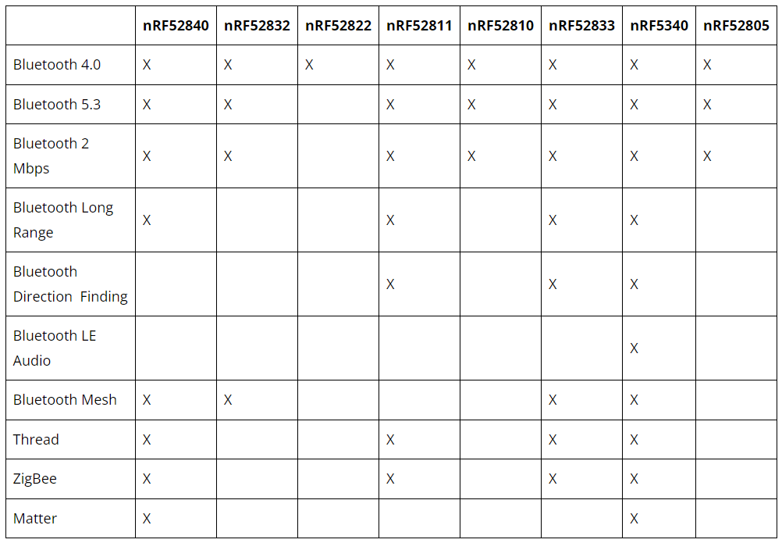
Nordic

